CONSUMER LINE.
Annex 4 | PACKAGING MACHINE + PALLETIZING WITHOUT A BUNDLER |  |  |  |  |  |  |  |  |  |  |  |  |  |  |  |  |  |  | PACKAGING MACHINE + BUNDLER + PALLETIZING |  |  |  |  |  |  |  |  | PACKAGING MACHINE + BUNDLER + PALLETIZING
 | CODE | PACK CONFIGURATION | NUMBER OF ROLLS | DIAM (mm) | CUT - OFF (mm) | MIN-MAX WEIGHT/ 1 ROLL | MAX PACKAGING SPEED (ppm) | NUMBER OF PACKAGING PER EURO PALLET LAYER | MINIMUM PALLET HEIGHT | MINIMUM NUMBER OF LAYERS ON THE EURO PALLET | NUMBER OF PACKAGING PER EURO PALLET LAYER | MAXIMUM PALLET HEIGHT | MAXIMUM NUMBER OF LAYERS ON THE PALLET |  | NUMBER OF PACKAGING PER DHP PALLET LAYER | DHP PALLET HEIGHT | MAXIMUM NUMBER OF LAYERS ON THEDHP PALLET |  |  | PACK CONFIGURATION PACKAGING MACHINE | NUMBER OF ROLLS | MAX bundler Speed | NUMBER OF PACKAGING PER PALLET LAYER | MINIMUM NUMBER OF LAYERS ON THE PALLET | NUMBER OF PACKAGING PER PALLET LAYER | MAXIMUM NUMBER OF LAYERS ON THE PALLET |  |  | PACK CONFIGURATION | NUMBER OF ROLLS | MAX bundler Speed | NUMBER OF PACKAGING PER PALLET LAYER | MINIMUM NUMBER OF LAYERS ON THE PALLET | NUMBER OF PACKAGING PER PALLET LAYER | MAXIMUM NUMBER OF LAYERS ON THE PALLET

1 | BR 211H | 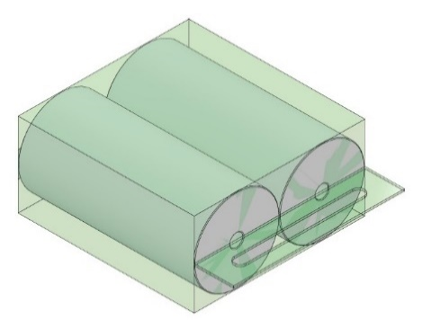 | 2 | 140 | 192 | 0,20 - 0,50 | 210 | 20 | 1400 | 6 | 20 | 2700 | 13 | 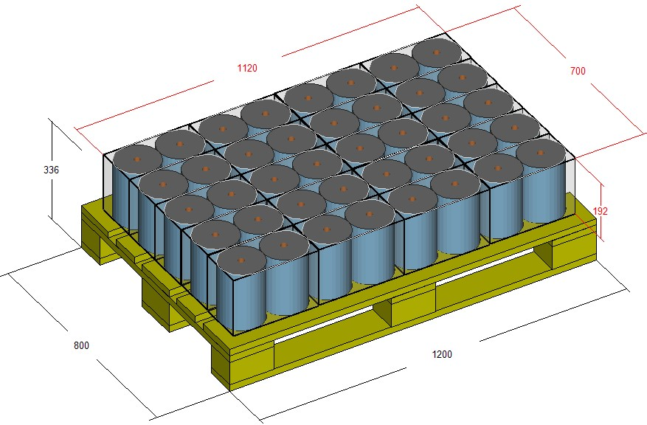 | 10 | 2000 | 9 | 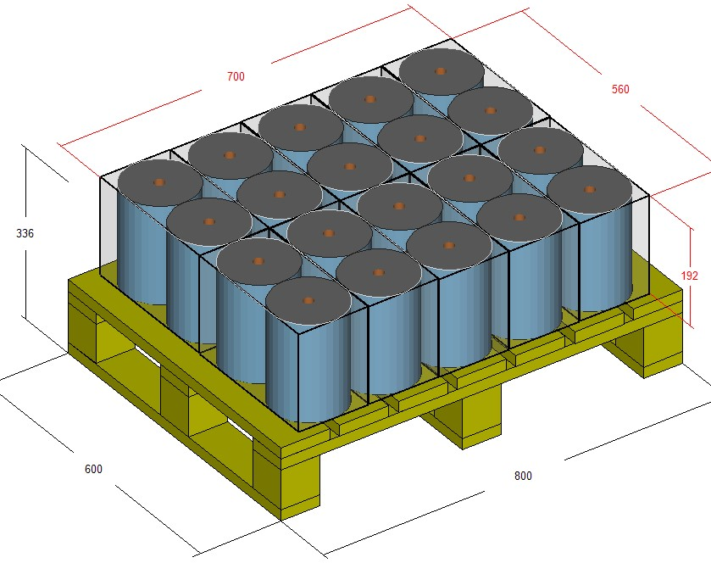 | BU321 |  | 12 rolls | 38 | 4 | 7 | 4 | 13 | 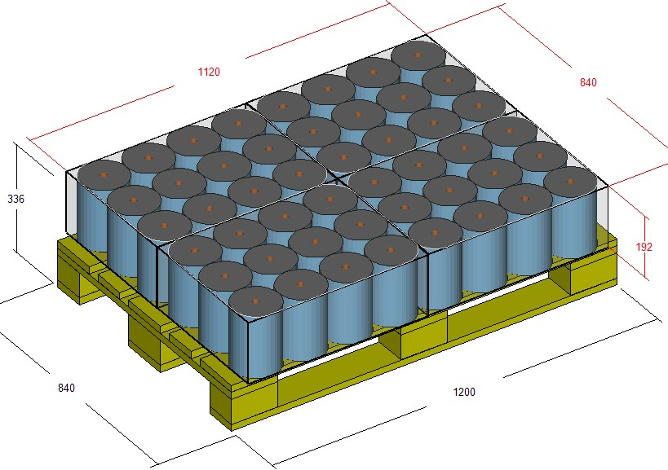 | BU621 |  | 24 rolls | 28 | 2 | 9 | 2 | 13 | 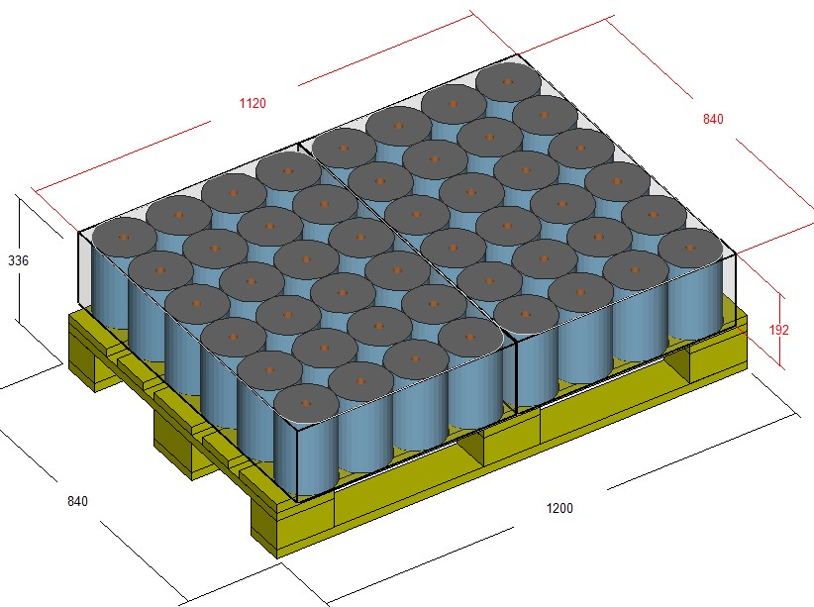
 |  |  |  |  | 205 | 0,22 - 0,55 |  | 20 | 1400 | 6 | 20 | 2700 | 12 |  | 10 | 2000 | 9 |  |  |  |  |  | 4 | 6 | 4 | 12 |  |  |  |  |  | 2 | 9 | 2 | 13
 |  |  |  |  | 224 | 0,17 - 0,60 |  | 20 | 1400 | 5 | 20 | 2700 | 11 |  | 10 | 2000 | 8 |  |  |  |  |  | 4 | 6 | 4 | 11 |  |  |  |  |  | 2 | 8 | 2 | 12
 |  |  |  |  | 245 | 0,30 - 0,70 |  | 20 | 1400 | 5 | 20 | 2700 | 10 |  | 10 | 2000 | 7 |  |  |  |  |  | 4 | 5 | 4 | 10 |  |  |  |  |  | 2 | 7 | 2 | 11
 |  |  |  |  | 268 | 0,35 - 0,80 |  | 20 | 1400 | 4 | 20 | 2700 | 9 |  | 10 | 2000 | 6 |  |  |  |  |  | 4 | 5 | 4 | 9 |  |  |  |  |  | 2 | 6 | 2 | 10

 | BR 211H | 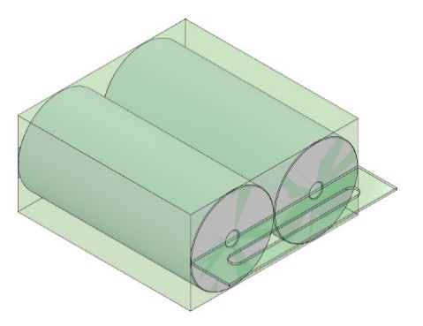 | 2 | 130 | 192 | 0,20 - 0,50 | 230 | 27 | 1400 | 6 | 27 | 2700 | 13 | 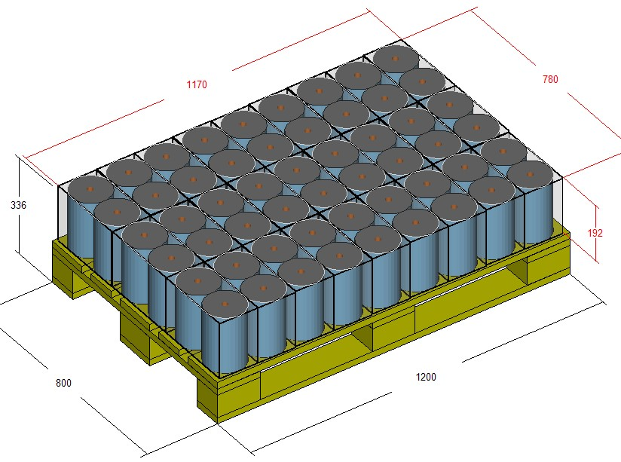 | 12 | 2000 | 9 | 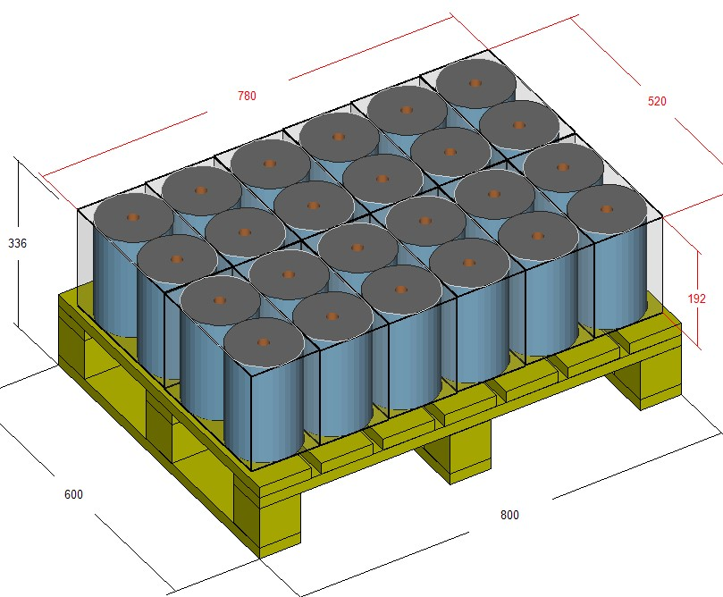 | BU321 |  | 12 rolls | 38 | 4 | 7 | 4 | 13 | 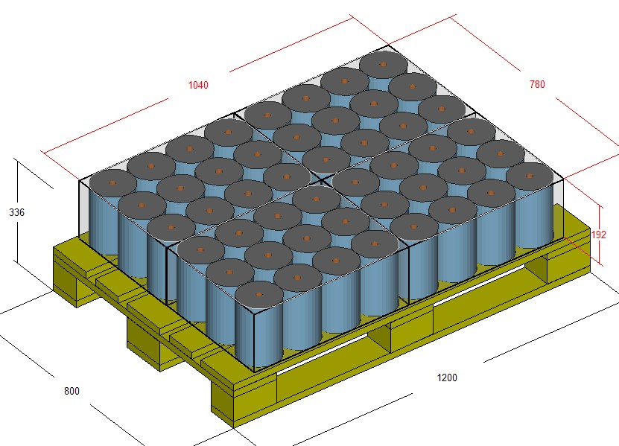 | BU621 |  | 24 rolls | 28 | 2 | 9 | 2 | 13 | 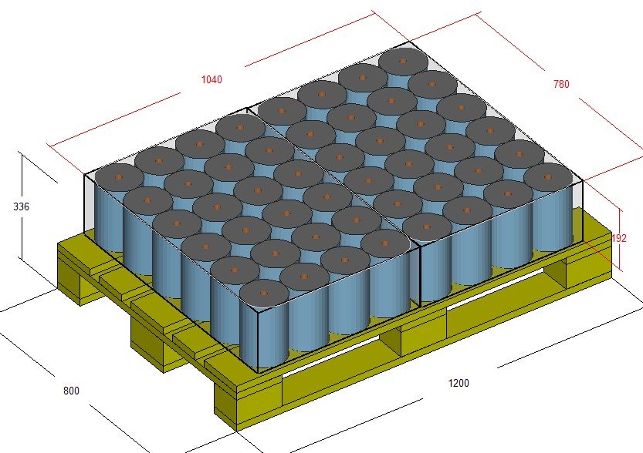
 |  |  |  |  | 205 | 0,22 - 0,55 |  | 27 | 1400 | 6 | 27 | 2700 | 12 |  | 12 | 2000 | 9 |  |  |  |  |  | 4 | 6 | 4 | 12 |  |  |  |  |  | 2 | 9 | 2 | 13
 |  |  |  |  | 224 | 0,17 - 0,60 |  | 27 | 1400 | 5 | 27 | 2700 | 11 |  | 15 | 2000 | 8 |  |  |  |  |  | 4 | 6 | 4 | 11 |  |  |  |  |  | 2 | 8 | 2 | 11
 |  |  |  |  | 245 | 0,30 - 0,70 |  | 27 | 1400 | 5 | 27 | 2700 | 10 |  | 12 | 2000 | 7 |  |  |  |  |  | 4 | 5 | 4 | 10 |  |  |  |  |  | 2 | 7 | 2 | 10
 |  |  |  |  | 268 | 0,35 - 0,80 |  | 27 | 1400 | 4 | 27 | 2700 | 9 |  | 12 | 2000 | 6 |  |  |  |  |  | 4 | 5 | 4 | 10 |  |  |  |  |  | 2 | 6 | 2 | 9

 | BR 211H | 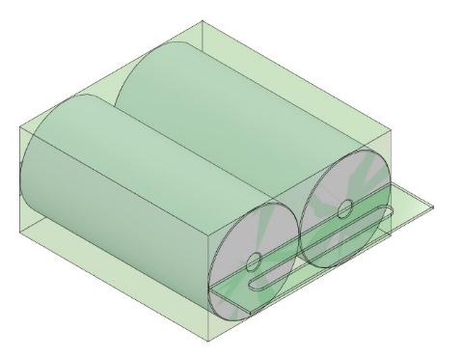 | 2 | 155 | 192 | 0,20 - 0,65 | 130 | 20 | 1400 | 6 | 20 | 2700 | 13 | 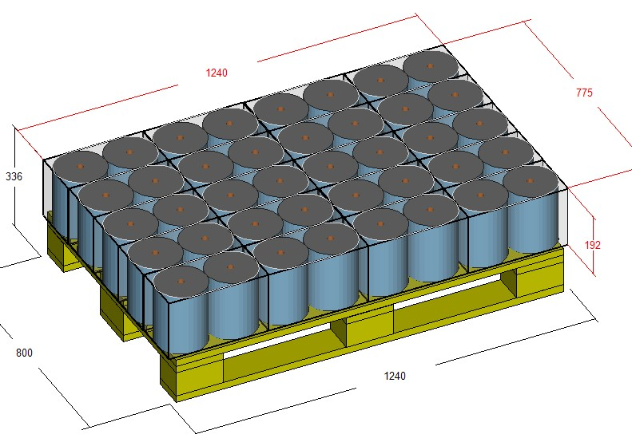 | 10 | 2000 | 9 | 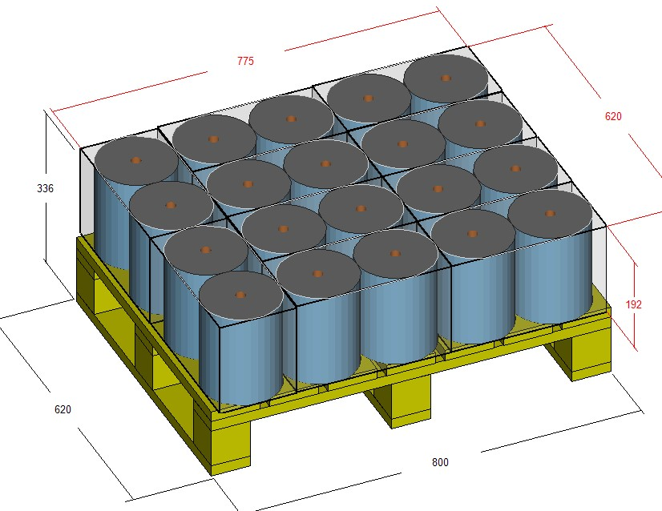 | BU511 |  | 10 rolls | 42 | 4 | 7 | 4 | 13 | 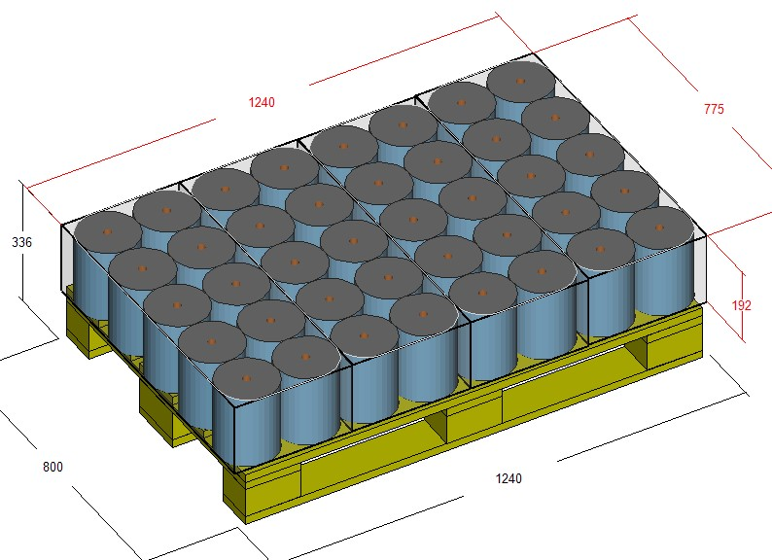 | BU521 |  | 20 rolls | 26 | 2 | 9 | 2 | 13 | 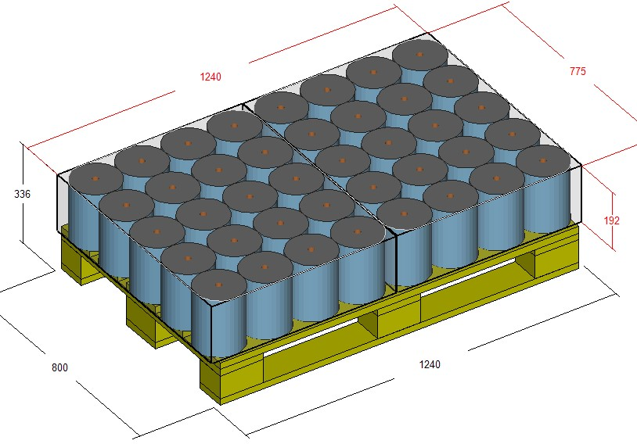
 |  |  |  |  | 205 | 0,22 - 0,75 |  | 20 | 1400 | 6 | 20 | 2700 | 12 |  | 10 | 2000 | 9 |  |  |  |  |  | 4 | 6 | 4 | 12 |  |  |  |  |  | 2 | 9 | 2 | 12
 |  |  |  |  | 224 | 0,25 - 0,85 |  | 20 | 1400 | 5 | 20 | 2700 | 11 |  | 10 | 2000 | 8 |  |  |  |  |  | 4 | 6 | 4 | 11 |  |  |  |  |  | 2 | 8 | 2 | 11
 |  |  |  |  | 245 | 0,25 - 0,95 |  | 20 | 1400 | 5 | 20 | 2700 | 10 |  | 10 | 2000 | 7 |  |  |  |  |  | 4 | 5 | 4 | 10 |  |  |  |  |  | 2 | 7 | 2 | 10
 |  |  |  |  | 268 | 0,25 - 1,00 |  | 20 | 1400 | 4 | 20 | 2700 | 9 |  | 10 | 2000 | 6 |  |  |  |  |  | 4 | 5 | 4 | 10 |  |  |  |  |  | 2 | 6 | 2 | 9

2 | BR 211H |  | 2 | 190 | 192 | 0,35 - 0,70 | 120 | 12 | 1400 | 6 | 12 | 2700 | 13 | 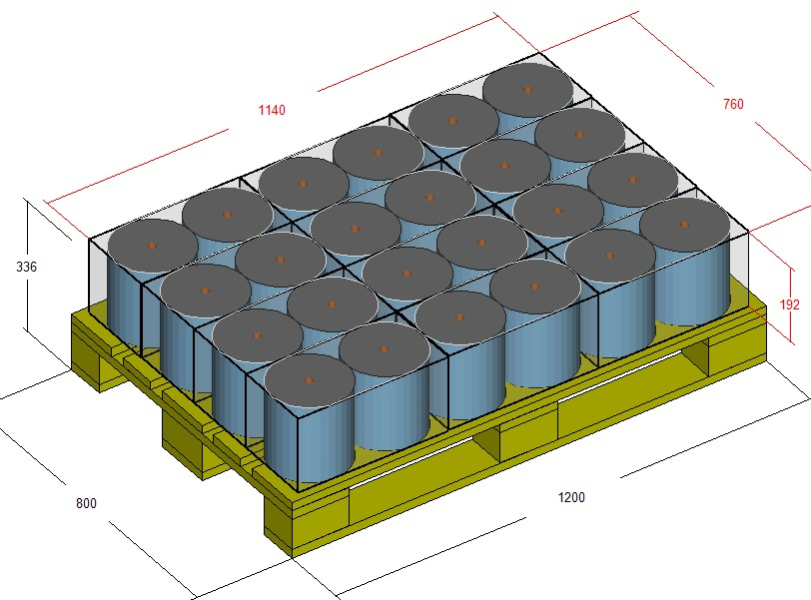 | 6 | 2000 | 9 | 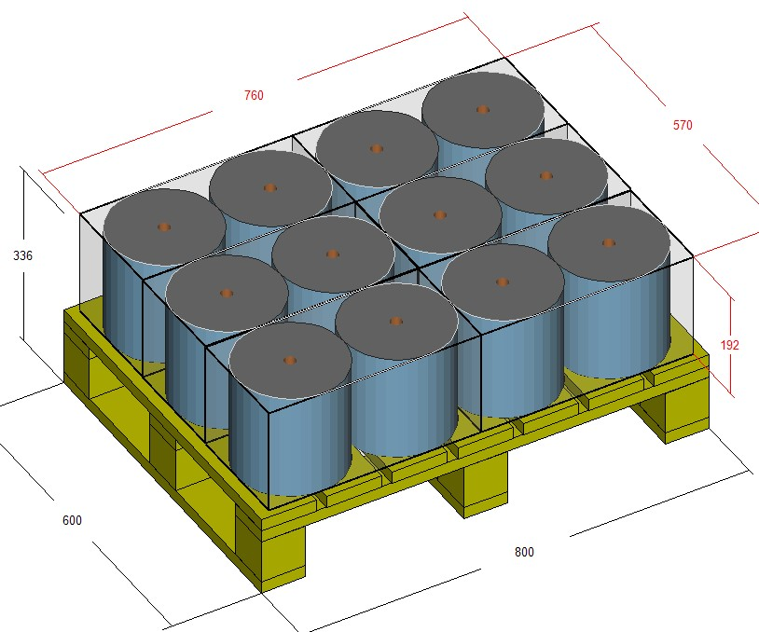 | BU321 |  | 12 rolls | 32 | 2 | 7 | 2 | 13 | 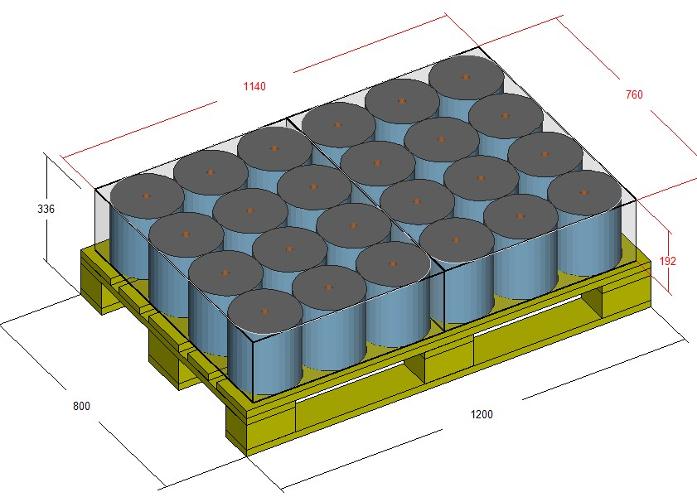
 |  |  |  |  | 205 | 0,40 - 0,80 |  | 12 | 1400 | 6 | 12 | 2700 | 12 |  | 6 | 2000 | 9 |  |  |  |  |  | 2 | 6 | 2 | 12
 |  |  |  |  | 225 | 0,40 - 0,90 |  | 12 | 1400 | 5 | 12 | 2700 | 11 |  | 6 | 2000 | 8 |  |  |  |  |  | 2 | 6 | 2 | 11
 |  |  |  |  | 245 | 0,45 - 1,00 |  | 12 | 1400 | 5 | 12 | 2700 | 10 |  | 6 | 2000 | 7 |  |  |  |  |  | 2 | 5 | 2 | 10
 |  |  |  |  | 268 | 0,50 - 1,10 |  | 12 | 1400 | 4 | 12 | 2700 | 9 |  | 6 | 2000 | 6 |  |  |  |  |  | 2 | 5 | 2 | 10

 | BR 211H |  | 2 | 200 | 192 | 0,35 - 0,90 | 120 | 12 | 1400 | 6 | 12 | 2700 | 13 | 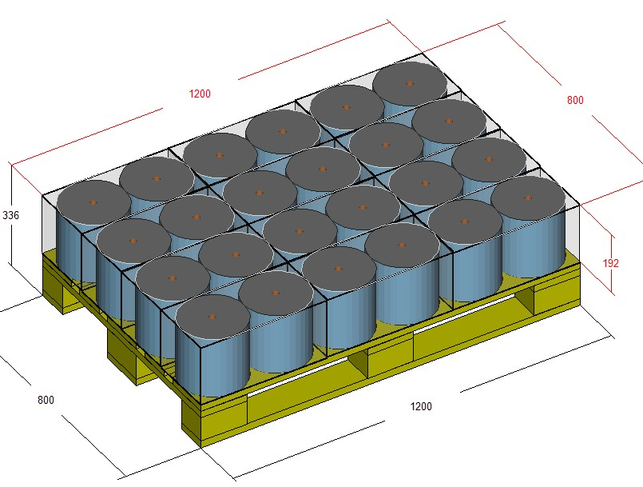 | 6 | 2000 | 9 | 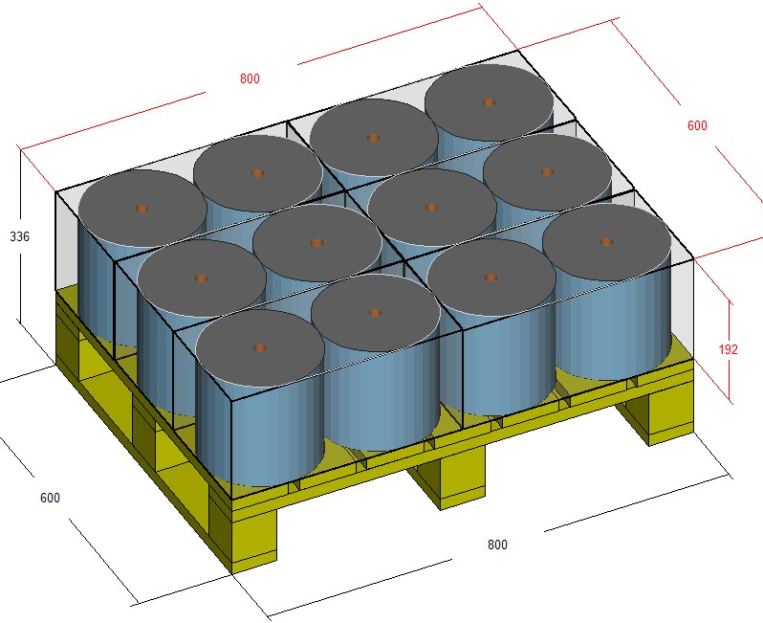 | BU321 |  | 12 rolls | 32 | 2 | 7 | 2 | 13 | 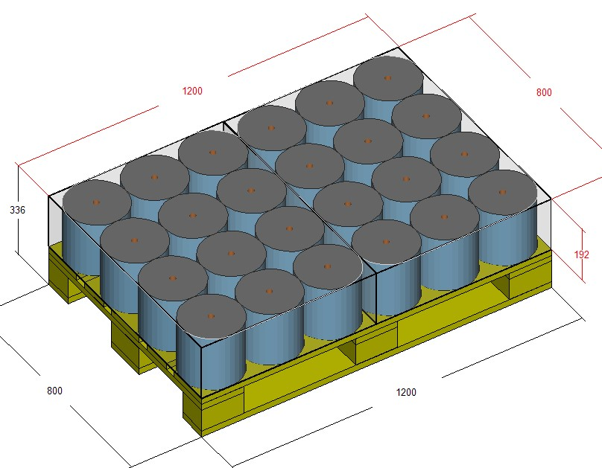
 |  |  |  |  | 205 | 0,40 - 1,00 |  | 12 | 1400 | 6 | 12 | 2700 | 12 |  | 6 | 2000 | 9 |  |  |  |  |  | 2 | 6 | 2 | 12
 |  |  |  |  | 224 | 0,40 - 1,30 |  | 12 | 1400 | 5 | 12 | 2700 | 11 |  | 6 | 2000 | 8 |  |  |  |  |  | 2 | 6 | 2 | 11
 |  |  |  |  | 245 | 0,45 - 1,40 |  | 12 | 1400 | 5 | 12 | 2700 | 10 |  | 6 | 2000 | 7 |  |  |  |  |  | 2 | 5 | 2 | 10
 |  |  |  |  | 268 | 0,50 - 1,50 |  | 12 | 1400 | 4 | 12 | 2700 | 9 |  | 6 | 2000 | 6 |  |  |  |  |  | 2 | 5 | 2 | 10

 | PACKAGING MACHINE + PALLETIZING WITHOUT A BUNDLER |  |  |  |  |  |  |  |  |  |  |  |  |  |  |  |  |  |  | PACKAGING MACHINE + BUNDLER + PALLETIZING
 | CODE | PACK CONFIGURATION | NUMBER OF ROLLS | DIAM (mm) | CUT - OFF (mm) | MIN-MAX WEIGHT/ 1 ROLL | MAX PACKAGING SPEED (ppm) | NUMBER OF PACKAGING PER EURO PALLET LAYER | MINIMUM PALLET HEIGHT | MINIMUM NUMBER OF LAYERS ON THE EURO PALLET | NUMBER OF PACKAGING PER EURO PALLET LAYER | MAXIMUM PALLET HEIGHT | MAXIMUM NUMBER OF LAYERS ON THE PALLET |  | NUMBER OF PACKAGING PER DHP PALLET LAYER | MAXIMUM PALLET HEIGHT | MAXIMUM NUMBER OF LAYERS ON THEDHP PALLET |  |  | PACK CONFIGURATION PACKAGING MACHINE | NUMBER OF ROLLS | MAX bundler Speed | NUMBER OF PACKAGING PER PALLET LAYER | MINIMUM NUMBER OF LAYERS ON THE PALLET | NUMBER OF PACKAGING PER PALLET LAYER | MAXIMUM NUMBER OF LAYERS ON THE PALLET
3 | BR 311H | 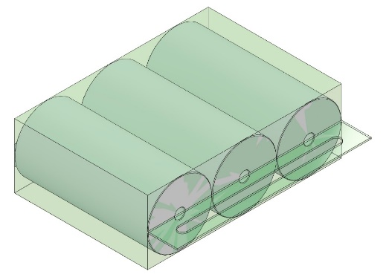 | 3 | 150 | 192 | 0,20 - 0,65 | 130 | 16 | 1400 | 6 | 16 | 2700 | 13 | 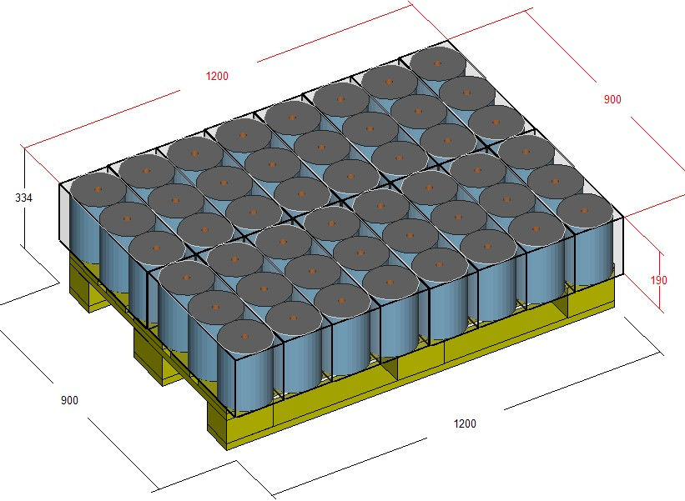 | 8 | 2000 | 9 | 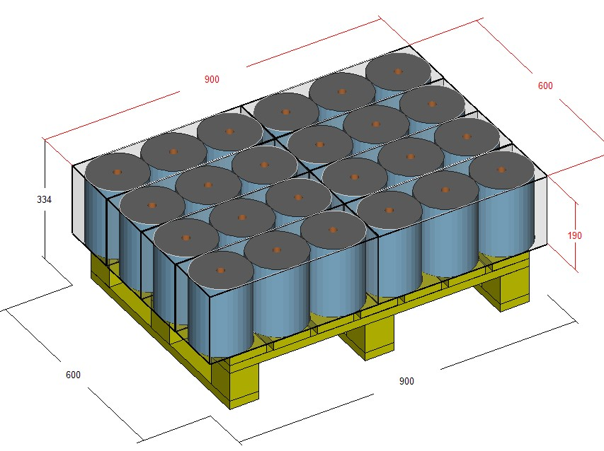 | BU411 |  | 12 rolls | 40 | 4 | 7 | 4 | 13 | 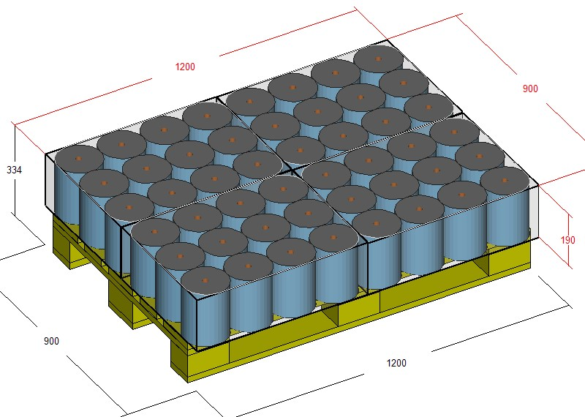
 |  |  |  |  | 205 | 0,22 - 0,75 |  | 16 | 1400 | 6 | 16 | 2700 | 12 |  | 8 | 2000 | 9 |  |  |  |  |  | 4 | 6 | 4 | 12
 |  |  |  |  | 224 | 0,25 - 0,85 |  | 16 | 1400 | 5 | 16 | 2700 | 11 |  | 8 | 2000 | 8 |  |  |  |  |  | 4 | 6 | 4 | 11
 |  |  |  |  | 245 | 0,25 - 0,95 |  | 16 | 1400 | 5 | 16 | 2700 | 10 |  | 8 | 2000 | 7 |  |  |  |  |  | 4 | 5 | 4 | 10
 |  |  |  |  | 268 | 0,25 - 1,00 |  | 16 | 1400 | 4 | 16 | 2700 | 9 |  | 8 | 2000 | 6 |  |  |  |  |  | 4 | 5 | 4 | 10

 | PACKAGING MACHINE + PALLETIZING WITHOUT A BUNDLER
 |  |  |  |  |  |  |  | NUMBER OF PACKAGING PER EURO PALLET LAYER | MINIMUM PALLET HEIGHT | MINIMUM NUMBER OF LAYERS ON THE EURO PALLET | NUMBER OF PACKAGING PER EURO PALLET LAYER | MAXIMUM PALLET HEIGHT | MAXIMUM NUMBER OF LAYERS ON THE PALLET |  | NUMBER OF PACKAGING PER DHP PALLET LAYER | MAXIMUM PALLET HEIGHT | MAXIMUM NUMBER OF LAYERS ON THEDHP PALLET
4 | BR 212H | 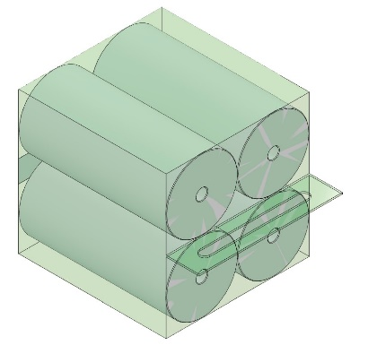 | 4 | 140 | 192 | 0,20 - 0,50 | 120 | 12 | 1400 | 6 | 12 | 2700 | 13 | 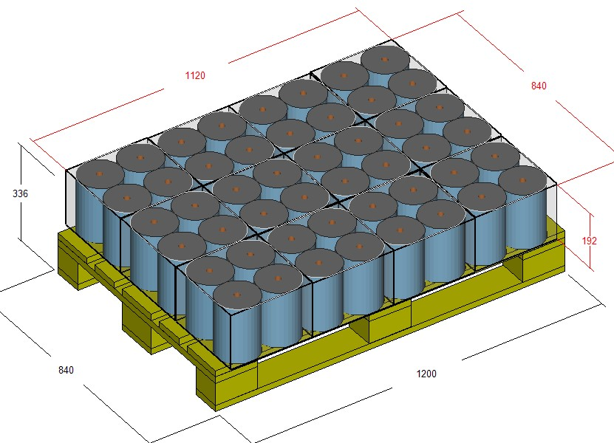 | 6 | 2000 | 9 | 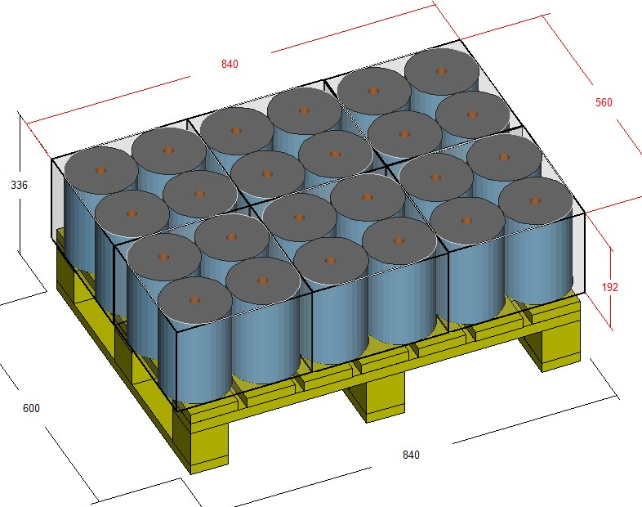
 |  |  |  |  | 205 | 0,22 - 0,55 |  | 12 | 1400 | 6 | 12 | 2700 | 12 |  | 6 | 2000 | 9
 |  |  |  |  | 224 | 0,25 - 0,60 |  | 12 | 1400 | 5 | 12 | 2700 | 11 |  | 6 | 2000 | 8
 |  |  |  |  | 245 | 0,30 - 0,70 |  | 12 | 1400 | 5 | 12 | 2700 | 10 |  | 6 | 2000 | 7
 |  |  |  |  | 268 | 0,35 - 0,80 |  | 12 | 1400 | 4 | 12 | 2700 | 9 |  | 6 | 2000 | 6

 | PACKAGING MACHINE + PALLETIZING WITHOUT A BUNDLER
 | CODE | PACK CONFIGURATION | NUMBER OF ROLLS | DIAM (mm) | CUT - OFF (mm) | MIN-MAX WEIGHT/ 1 ROLL | MAX PACKAGING SPEED (ppm) | NUMBER OF PACKAGING PER EURO PALLET LAYER | MINIMUM PALLET HEIGHT | MINIMUM NUMBER OF LAYERS ON THE EURO PALLET | NUMBER OF PACKAGING PER EURO PALLET LAYER | MAXIMUM PALLET HEIGHT | MAXIMUM NUMBER OF LAYERS ON THE PALLET |  | NUMBER OF PACKAGING PER DHP PALLET LAYER | MAXIMUM PALLET HEIGHT | MAXIMUM NUMBER OF LAYERS ON THEDHP PALLET

5 | BR411H | 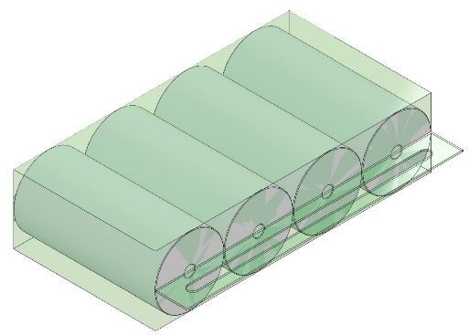 | 4 | 105 | 192 | 0,20 - 0,65 | 140 | 22 | 1400 | 6 | 22 | 2700 | 13 | 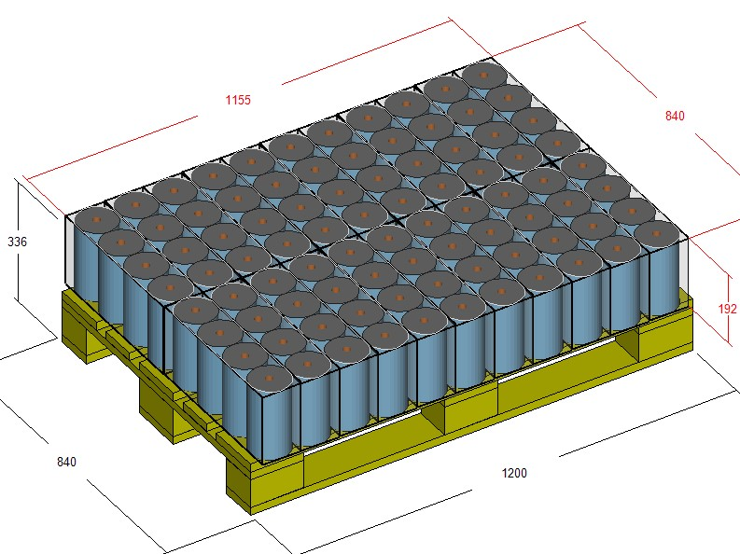 | 10 | 2000 | 9 | 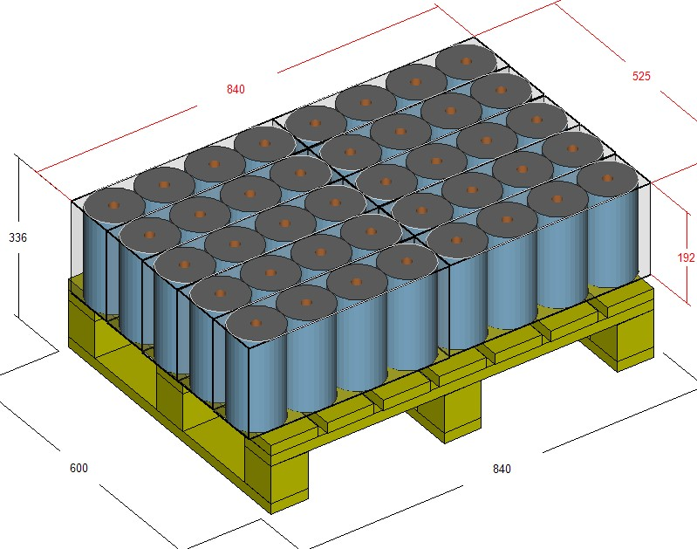
 |  |  |  |  | 205 | 0,22 - 0,75 |  | 22 | 1400 | 6 | 22 | 2700 | 12 |  | 10 | 2000 | 9
 |  |  |  |  | 224 | 0,25 - 0,85 |  | 22 | 1400 | 5 | 22 | 2700 | 11 |  | 10 | 2000 | 8
 |  |  |  |  | 245 | 0,25 - 0,95 |  | 22 | 1400 | 5 | 22 | 2700 | 10 |  | 10 | 2000 | 7
 |  |  |  |  | 260 | 0,25 - 1,00 |  | 22 | 1400 | 4 | 22 | 2700 | 9 |  | 10 | 2000 | 7

6 | BR422H | 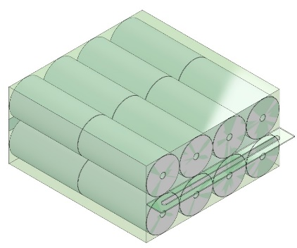 | 16 | 133 | 192 | 0,20 - 0,65 | 60 | 6 | 1400 | 3 | 6 | 2700 | 6 | 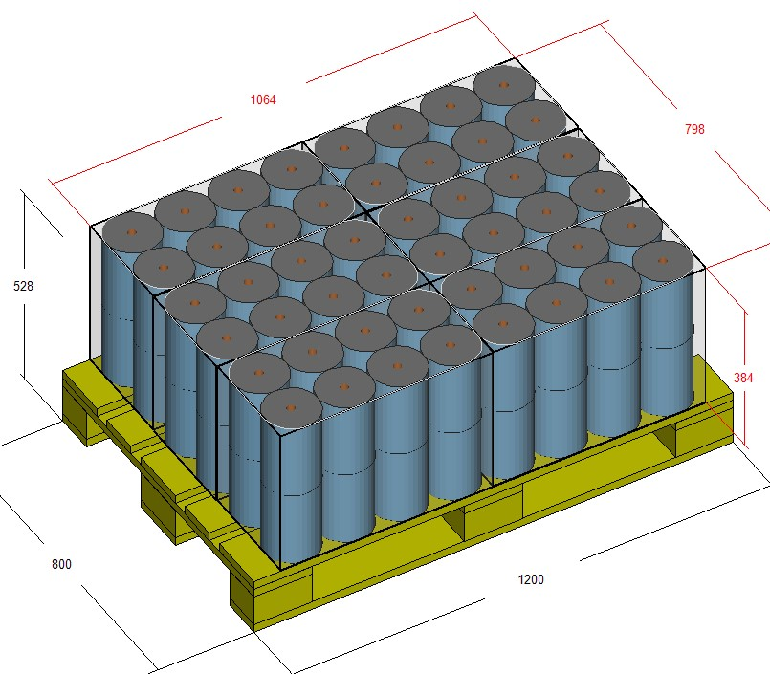 | 3 | 2000 | 4 | 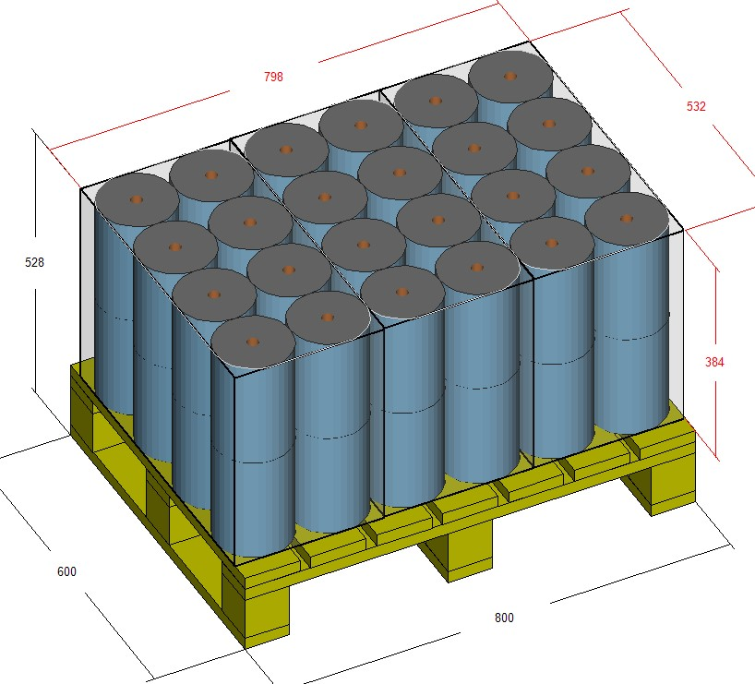
 |  |  |  |  | 205 | 0,22 - 0,75 |  | 6 | 1400 | 3 | 6 | 2700 | 6 |  | 3 | 2000 | 4
 |  |  |  |  | 225 | 0,25 - 0,85 |  | 6 | 1400 | 2 | 6 | 2700 | 5 |  | 3 | 2000 | 4
 |  |  |  |  | 245 | 0,25 - 0,95 |  | 6 | 1400 | 2 | 6 | 2700 | 5 |  | 3 | 2000 | 3
 |  |  |  |  | 268 | 0,25 - 1,00 |  | 6 | 1400 | 2 | 6 | 2700 | 4 |  | 3 | 2000 | 3

7 | BR322H | 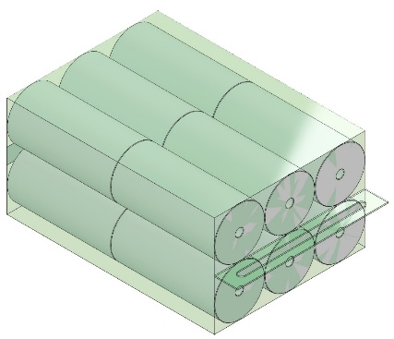 | 12 | 133 | 192 | 0,20 - 0,65 | 60 | 9 | 1400 | 3 | 9 | 2700 | 6 | 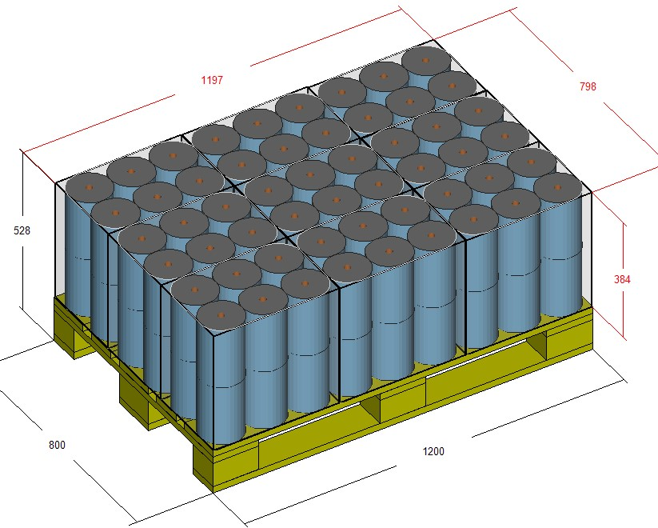 | 4 | 2000 | 4 | 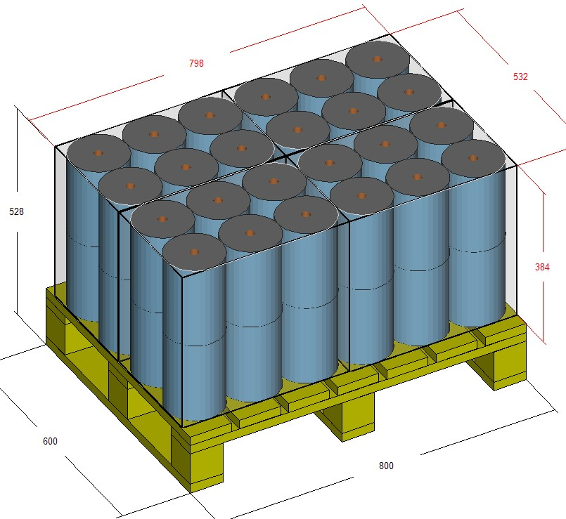
 |  |  |  |  | 205 | 0,22 - 0,75 |  | 9 | 1400 | 3 | 9 | 2700 | 6 |  | 4 | 2000 | 4
 |  |  |  |  | 225 | 0,25 - 0,85 |  | 9 | 1400 | 2 | 9 | 2700 | 5 |  | 4 | 2000 | 4
 |  |  |  |  | 245 | 0,25 - 0,95 |  | 9 | 1400 | 2 | 9 | 2700 | 5 |  | 4 | 2000 | 3
 |  |  |  |  | 268 | 0,25 - 1,00 |  | 9 | 1400 | 2 | 9 | 2700 | 4 |  | 4 | 2000 | 3

 |  |  |  |  |  |  | PACKAGING TOILLET ROLLS
 | PACKAGING MACHINE + PALLETIZING WITHOUT A BUNDLER
 | CODE | PACK CONFIGURATION | NUMBER OF ROLLS | DIAM (mm) | CUT - OFF (mm) | MIN-MAX WEIGHT/ 1 ROLL | MAX PACKAGING SPEED (ppm) | NUMBER OF PACKAGING PER EURO PALLET LAYER | MINIMUM PALLET HEIGHT | MINIMUM NUMBER OF LAYERS ON THE EURO PALLET | NUMBER OF PACKAGING PER EURO PALLET LAYER | MAXIMUM PALLET HEIGHT | MAXIMUM NUMBER OF LAYERS ON THE PALLET |  | NUMBER OF PACKAGING PER DHP PALLET LAYER | MAXIMUM PALLET HEIGHT | MAXIMUM NUMBER OF LAYERS ON THEDHP PALLET
8 | BR221V |  | 4 | 122 | 87 | 0,03-0,06 | 240 | 15 | 1400 | 14 | 15 | 2700 | 29 | 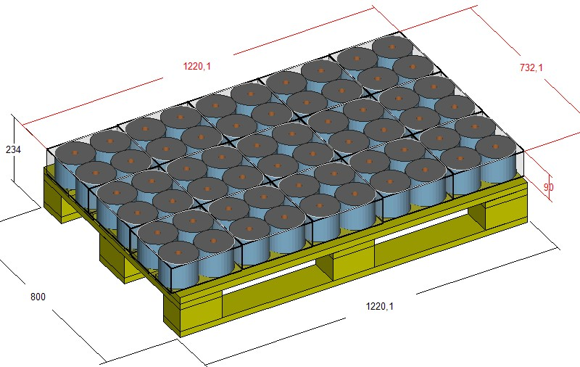 | 6 | 2000 | 21 | 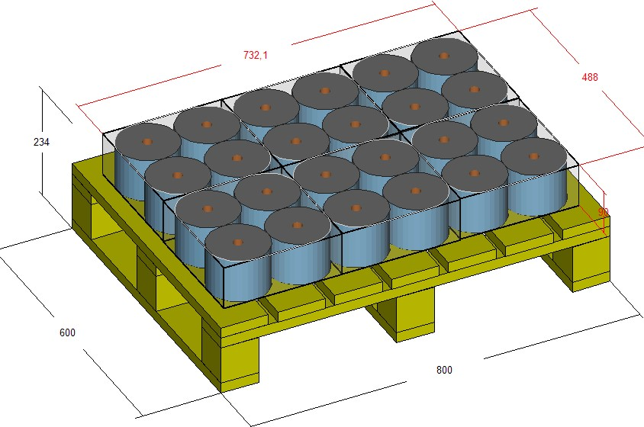
 |  |  |  |  | 90 | 0,28 - 0,46 |  | 15 | 1400 | 13 | 15 | 2700 | 28 |  | 6 | 2000 | 20
 |  |  |  |  | 93 | 0,29 - 0,47 |  | 15 | 1400 | 13 | 15 | 2700 | 27 |  | 6 | 2000 | 19
 |  |  |  |  | 96 | 0,30 - 0,48 |  | 15 | 1400 | 13 | 15 | 2700 | 26 |  | 6 | 2000 | 19
 |  |  |  |  | 99 | 0,31 - 0,49 |  | 15 | 1400 | 12 | 15 | 2700 | 25 |  | 6 | 2000 | 18
 |  |  |  |  | 103 | 0,32 - 0,50 |  | 15 | 1400 | 12 | 15 | 2700 | 24 |  | 6 | 2000 | 18
 |  |  |  |  | 107 | 0,33 - 0,51 |  | 15 | 1400 | 11 | 15 | 2700 | 23 |  | 6 | 2000 | 17
 |  |  |  |  | 112 | 0,34 - 0,52 |  | 15 | 1400 | 11 | 15 | 2700 | 22 |  | 6 | 2000 | 16

 | BR221V |  | 4 | 140 | 90 | 0,15 - 0,2 | 240 | 12 | 1400 | 13 | 12 | 2700 | 28 | 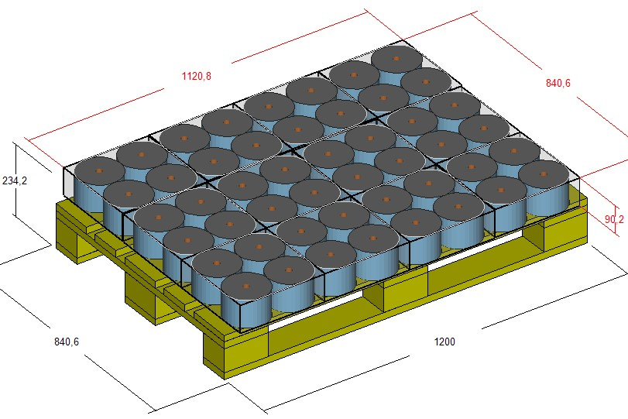 | 6 | 2000 | 20 | 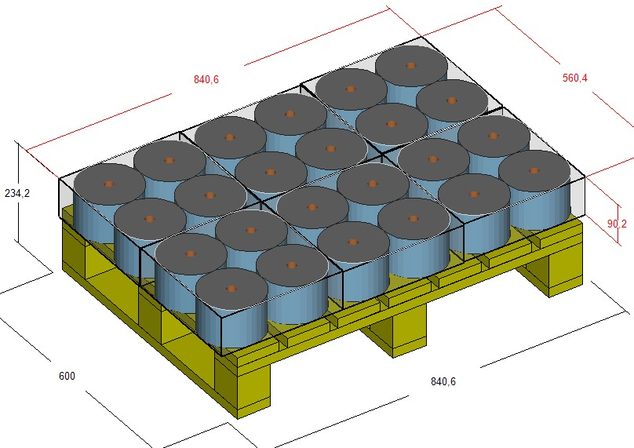
 |  |  |  |  | 93 | 0,29 - 0,47 |  | 12 | 1400 | 13 | 12 | 2700 | 27 |  | 6 | 2000 | 19
 |  |  |  |  | 96 | 0,30 - 0,48 |  | 12 | 1400 | 13 | 12 | 2700 | 26 |  | 6 | 2000 | 19
 |  |  |  |  | 99 | 0,31 - 0,49 |  | 12 | 1400 | 12 | 12 | 2700 | 25 |  | 6 | 2000 | 18
 |  |  |  |  | 103 | 0,32 - 0,50 |  | 12 | 1400 | 12 | 12 | 2700 | 24 |  | 6 | 2000 | 18
 |  |  |  |  | 107 | 0,33 - 0,51 |  | 12 | 1400 | 11 | 12 | 2700 | 23 |  | 6 | 2000 | 17
 |  |  |  |  | 112 | 0,34 - 0,52 |  | 12 | 1400 | 11 | 12 | 2700 | 22 |  | 6 | 2000 | 16

9 | BR221H |  | 4 | 140 | 90 | 0,15 - 0,2 | 240 | 24 | 1400 | 6 | 24 | 2700 | 14 | 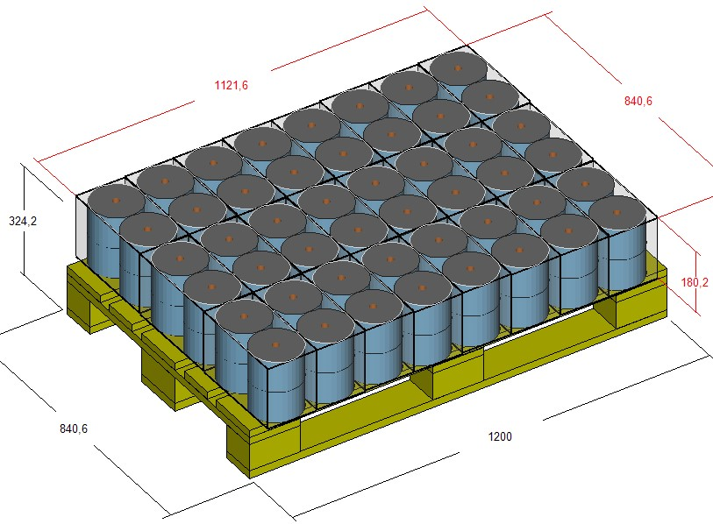 | 12 | 2000 | 10 | 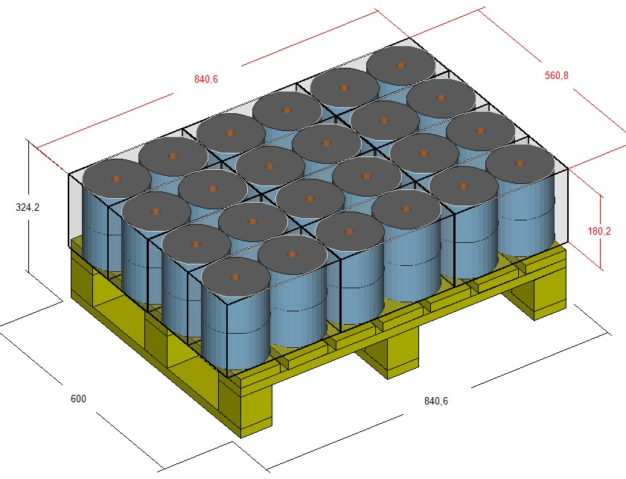
 |  |  |  |  | 93 | 0,29 - 0,47 |  | 24 | 1400 | 6 | 24 | 2700 | 13 |  | 12 | 2000 | 9
 |  |  |  |  | 96 | 0,30 - 0,48 |  | 24 | 1400 | 6 | 24 | 2700 | 13 |  | 12 | 2000 | 9
 |  |  |  |  | 99 | 0,31 - 0,49 |  | 24 | 1400 | 6 | 24 | 2700 | 12 |  | 12 | 2000 | 9
 |  |  |  |  | 103 | 0,32 - 0,50 |  | 24 | 1400 | 6 | 24 | 2700 | 12 |  | 12 | 2000 | 9
 |  |  |  |  | 107 | 0,33 - 0,51 |  | 24 | 1400 | 5 | 24 | 2700 | 11 |  | 12 | 2000 | 8
 |  |  |  |  | 112 | 0,34 - 0,52 |  | 24 | 1400 | 5 | 24 | 2700 | 11 |  | 12 | 2000 | 8

10 | BR321H |  | 6 | 140 | 90 | 0,15 - 0,2 | 140 | 16 | 1400 | 6 | 16 | 2700 | 14 | 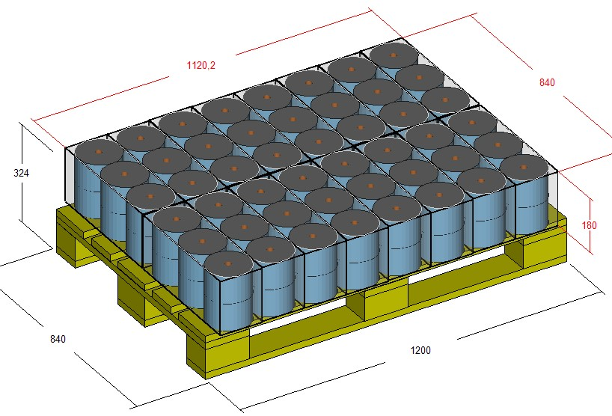 | 8 | 2000 | 10 | 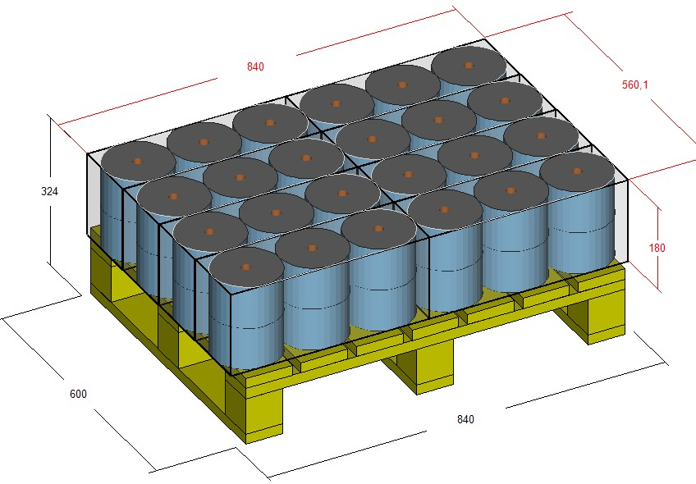
 |  |  |  |  | 93 | 0,29 - 0,47 |  | 16 | 1400 | 6 | 16 | 2700 | 13 |  | 8 | 2000 | 9
 |  |  |  |  | 96 | 0,30 - 0,48 |  | 16 | 1400 | 6 | 16 | 2700 | 13 |  | 8 | 2000 | 9
 |  |  |  |  | 99 | 0,31 - 0,49 |  | 16 | 1400 | 6 | 16 | 2700 | 12 |  | 8 | 2000 | 9
 |  |  |  |  | 103 | 0,32 - 0,50 |  | 16 | 1400 | 6 | 16 | 2700 | 12 |  | 8 | 2000 | 9
 |  |  |  |  | 107 | 0,33 - 0,51 |  | 16 | 1400 | 5 | 16 | 2700 | 11 |  | 8 | 2000 | 8
 |  |  |  |  | 112 | 0,34 - 0,52 |  | 16 | 1400 | 5 | 16 | 2700 | 11 |  | 8 | 2000 | 8

 | BR321H |  | 6 | 133 | 87 | 0,27 - 0,45 | 140 | 18 | 1400 | 7 | 18 | 2700 | 14 | 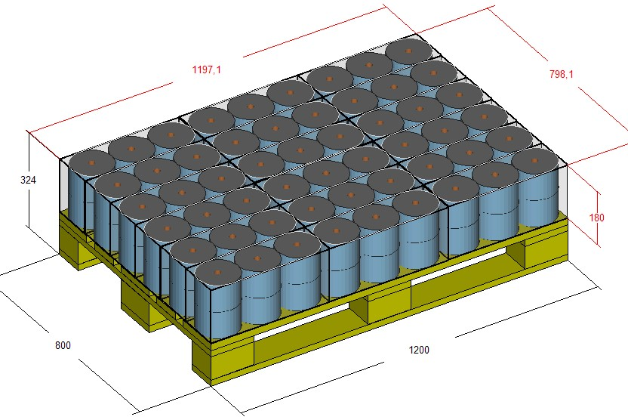 | 8 | 2000 | 10 | 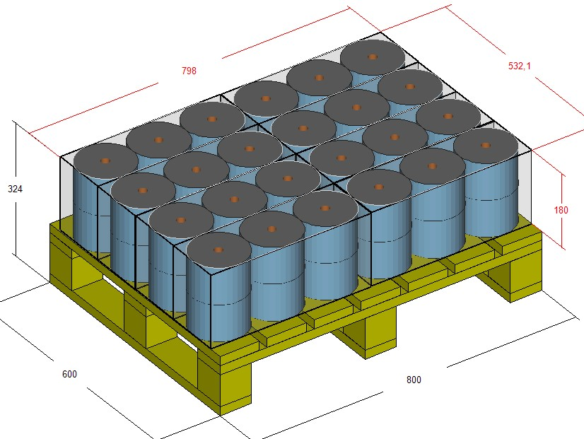
 |  |  |  |  | 90 | 0,15 - 0,2 |  | 18 | 1400 | 6 | 18 | 2700 | 14 |  | 8 | 2000 | 10
 |  |  |  |  | 93 | 0,09 - 0,11 |  | 18 | 1400 | 6 | 18 | 2700 | 13 |  | 8 | 2000 | 9
 |  |  |  |  | 96 | 0,30 - 0,48 |  | 18 | 1400 | 6 | 18 | 2700 | 13 |  | 8 | 2000 | 9
 |  |  |  |  | 99 | 0,31 - 0,49 |  | 18 | 1400 | 6 | 18 | 2700 | 12 |  | 8 | 2000 | 9
 |  |  |  |  | 103 | 0,32 - 0,50 |  | 18 | 1400 | 6 | 18 | 2700 | 12 |  | 8 | 2000 | 9
 |  |  |  |  | 107 | 0,33 - 0,51 |  | 18 | 1400 | 5 | 18 | 2700 | 11 |  | 8 | 2000 | 8
 |  |  |  |  | 112 | 0,34 - 0,52 |  | 18 | 1400 | 5 | 18 | 2700 | 11 |  | 8 | 2000 | 8

11 | BR331H |  | 9 | 109 | 87 | 0,27 - 0,45 | 140 | 25 | 1400 | 4 | 25 | 2700 | 9 | 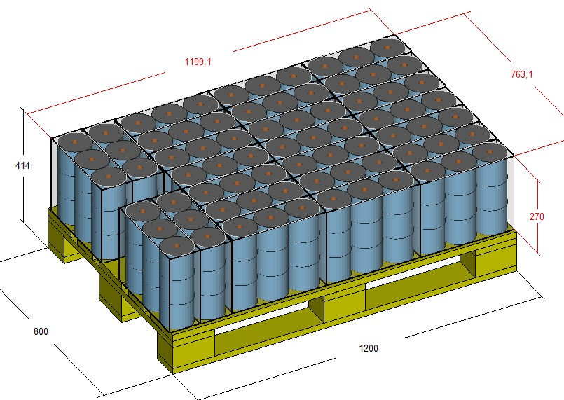 | 14 | 2000 | 7 | 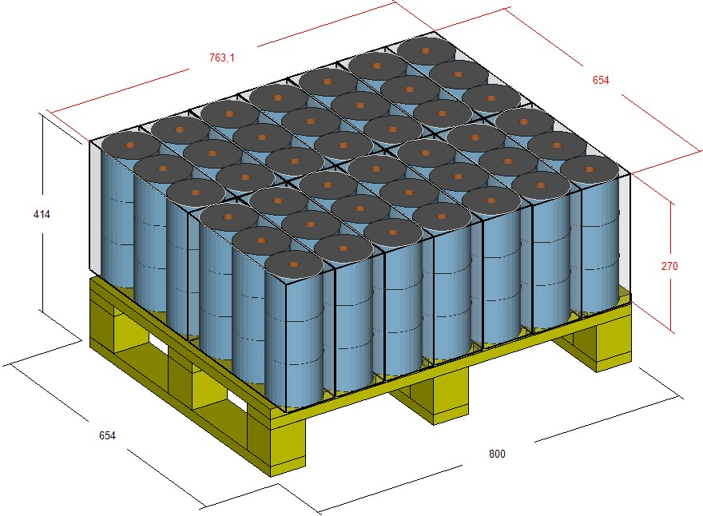
 |  |  |  |  | 90 | 0,06 - 0,08 |  | 25 | 1400 | 4 | 25 | 2700 | 9 |  | 14 | 2000 | 6
 |  |  |  |  | 93 | 0,29 - 0,47 |  | 25 | 1400 | 4 | 25 | 2700 | 9 |  | 14 | 2000 | 6
 |  |  |  |  | 96 | 0,30 - 0,48 |  | 25 | 1400 | 4 | 25 | 2700 | 8 |  | 14 | 2000 | 6
 |  |  |  |  | 99 | 0,31 - 0,49 |  | 25 | 1400 | 4 | 25 | 2700 | 8 |  | 14 | 2000 | 6
 |  |  |  |  | 103 | 0,32 - 0,50 |  | 25 | 1400 | 4 | 25 | 2700 | 8 |  | 14 | 2000 | 6
 |  |  |  |  | 107 | 0,33 - 0,51 |  | 25 | 1400 | 3 | 25 | 2700 | 7 |  | 14 | 2000 | 5
 |  |  |  |  | 112 | 0,34 - 0,52 |  | 25 | 1400 | 3 | 25 | 2700 | 7 |  | 14 | 2000 | 5

12 | BR421H |  | 8 | 108 | 87 | 0,27 - 0,45 | 140 | 21 | 1400 | 7 | 21 | 2700 | 14 | 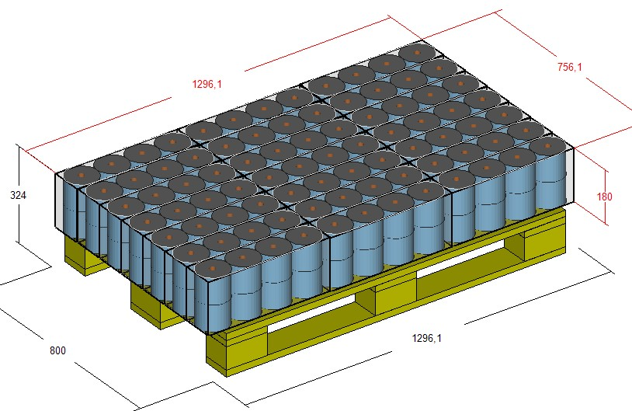 | 10 | 2000 | 10
 |  |  |  |  | 90 | 0,06 - 0,08 |  | 21 | 1400 | 6 | 21 | 2700 | 14 |  | 10 | 2000 | 10
 |  |  |  |  | 93 | 0,06 - 0,08 |  | 21 | 1400 | 6 | 21 | 2700 | 13 |  | 10 | 2000 | 9
 |  |  |  |  | 96 | 0,30 - 0,48 |  | 21 | 1400 | 6 | 21 | 2700 | 13 |  | 10 | 2000 | 9
 |  |  |  |  | 99 | 0,31 - 0,49 |  | 21 | 1400 | 6 | 21 | 2700 | 12 |  | 10 | 2000 | 9
 |  |  |  |  | 103 | 0,32 - 0,50 |  | 21 | 1400 | 6 | 21 | 2700 | 12 |  | 10 | 2000 | 9
 |  |  |  |  | 107 | 0,33 - 0,51 |  | 21 | 1400 | 5 | 21 | 2700 | 11 |  | 10 | 2000 | 8
 |  |  |  |  | 112 | 0,34 - 0,52 |  | 21 | 1400 | 5 | 21 | 2700 | 11 |  | 10 | 2000 | 8

13 | BR 251V |  | 10 | 128 | 87 | 0,27 - 0,45 | 200 | 7 | 1400 | 14 | 7 | 2700 | 29 |  | 3 | 2000 | 21
 |  |  |  |  | 90 | 0,06 - 0,08 |  | 7 | 1400 | 13 | 7 | 2700 | 28 |  | 3 | 2000 | 20
 |  |  |  |  | 93 | 0,08-0,15 |  | 7 | 1400 | 13 | 7 | 2700 | 27 |  | 3 | 2000 | 19
 |  |  |  |  | 96 | 0,30 - 0,48 |  | 7 | 1400 | 13 | 7 | 2700 | 26 |  | 3 | 2000 | 19
 |  |  |  |  | 99 | 0,31 - 0,49 |  | 7 | 1400 | 12 | 7 | 2700 | 25 |  | 3 | 2000 | 18
 |  |  |  |  | 103 | 0,32 - 0,50 |  | 7 | 1400 | 12 | 7 | 2700 | 24 |  | 3 | 2000 | 18
 |  |  |  |  | 107 | 0,33 - 0,51 |  | 7 | 1400 | 11 | 7 | 2700 | 23 |  | 3 | 2000 | 17
 |  |  |  |  | 112 | 0,34 - 0,52 |  | 7 | 1400 | 11 | 7 | 2700 | 22 |  | 3 | 2000 | 16

14 | BR521H |  | 10 | 120 | 87 | 0,27 - 0,45 | 140 | 12 | 1400 | 7 | 12 | 2700 | 14 |  | 7 | 2000 | 10
 |  |  |  |  | 90 | 0,06 - 0,08 |  | 12 | 1400 | 6 | 12 | 2700 | 14 |  | 7 | 2000 | 10
 |  |  |  |  | 93 | 0,08-0,15 |  | 12 | 1400 | 6 | 12 | 2700 | 13 |  | 7 | 2000 | 9
 |  |  |  |  | 96 | 0,07 - 0,15 |  | 12 | 1400 | 6 | 12 | 2700 | 13 |  | 7 | 2000 | 9
 |  |  |  |  | 99 | 0,31 - 0,49 |  | 12 | 1400 | 6 | 12 | 2700 | 12 |  | 7 | 2000 | 9
 |  |  |  |  | 103 | 0,32 - 0,50 |  | 12 | 1400 | 6 | 12 | 2700 | 12 |  | 7 | 2000 | 9
 |  |  |  |  | 107 | 0,33 - 0,51 |  | 12 | 1400 | 5 | 12 | 2700 | 11 |  | 7 | 2000 | 8
 |  |  |  |  | 112 | 0,34 - 0,52 |  | 12 | 1400 | 5 | 12 | 2700 | 11 |  | 7 | 2000 | 8

14 | BR621T |  | 12 | 100 | 87 | 0,27 - 0,45 | 170 | 16 | 1400 | 7 | 16 | 2700 | 14 |  | 8 | 2000 | 10
 |  |  |  |  | 90 | 0,06 - 0,08 |  | 16 | 1400 | 6 | 16 | 2700 | 14 |  | 8 | 2000 | 10
 |  |  |  |  | 93 | 0,08-0,15 |  | 16 | 1400 | 6 | 16 | 2700 | 13 |  | 8 | 2000 | 9
 |  |  |  |  | 96 | 0,07 - 0,15 |  | 16 | 1400 | 6 | 16 | 2700 | 13 |  | 8 | 2000 | 9
 |  |  |  |  | 99 | 0,31 - 0,49 |  | 16 | 1400 | 6 | 16 | 2700 | 12 |  | 8 | 2000 | 9
 |  |  |  |  | 103 | 0,32 - 0,50 |  | 16 | 1400 | 6 | 16 | 2700 | 12 |  | 8 | 2000 | 9
 |  |  |  |  | 107 | 0,33 - 0,51 |  | 16 | 1400 | 5 | 16 | 2700 | 11 |  | 8 | 2000 | 8
 |  |  |  |  | 112 | 0,34 - 0,52 |  | 16 | 1400 | 5 | 16 | 2700 | 11 |  | 8 | 2000 | 8

15 | BR431H |  | 12 | 122 | 87 | 0,27 - 0,45 | 140 | 13 | 1400 | 4 | 13 | 2700 | 9 |  | 6 | 2000 | 7
 |  |  |  |  | 90 | 0,15 - 0,2 |  | 13 | 1400 | 4 | 13 | 2700 | 9 |  | 6 | 2000 | 6
 |  |  |  |  | 93 | 0,29 - 0,47 |  | 13 | 1400 | 4 | 13 | 2700 | 9 |  | 6 | 2000 | 6
 |  |  |  |  | 96 | 0,30 - 0,48 |  | 13 | 1400 | 4 | 13 | 2700 | 8 |  | 6 | 2000 | 6
 |  |  |  |  | 99 | 0,31 - 0,49 |  | 13 | 1400 | 4 | 13 | 2700 | 8 |  | 6 | 2000 | 6
 |  |  |  |  | 103 | 0,32 - 0,50 |  | 13 | 1400 | 4 | 13 | 2700 | 8 |  | 6 | 2000 | 6
 |  |  |  |  | 107 | 0,33 - 0,51 |  | 13 | 1400 | 3 | 13 | 2700 | 7 |  | 6 | 2000 | 5
 |  |  |  |  | 112 | 0,34 - 0,52 |  | 13 | 1400 | 3 | 13 | 2700 | 7 |  | 6 | 2000 | 5

 | CODE | PACK CONFIGURATION | NUMBER OF ROLLS | DIAM (mm) | CUT - OFF (mm) | MIN-MAX WEIGHT/ 1 ROLL | MAX PACKAGING SPEED (ppm) | NUMBER OF PACKAGING PER EURO PALLET LAYER | MINIMUM PALLET HEIGHT | MINIMUM NUMBER OF LAYERS ON THE EURO PALLET | NUMBER OF PACKAGING PER EURO PALLET LAYER | MAXIMUM PALLET HEIGHT | MAXIMUM NUMBER OF LAYERS ON THE PALLET |  | NUMBER OF PACKAGING PER DHP PALLET LAYER | MAXIMUM PALLET HEIGHT | MAXIMUM NUMBER OF LAYERS ON THEDHP PALLET
16 | BR422H |  | 16 | 108 | 87 | 0,27 - 0,45 | 90 | 12 | 1400 | 7 | 12 | 2700 | 14 |  | 6 | 2000 | 10
 |  |  |  |  | 90 | 0,06 - 0,08 |  | 12 | 1400 | 6 | 12 | 2700 | 14 |  | 6 | 2000 | 10
 |  |  |  |  | 93 | 0,29 - 0,47 |  | 12 | 1400 | 6 | 12 | 2700 | 13 |  | 6 | 2000 | 9
 |  |  |  |  | 96 | 0,30 - 0,48 |  | 12 | 1400 | 6 | 12 | 2700 | 13 |  | 6 | 2000 | 9
 |  |  |  |  | 99 | 0,31 - 0,49 |  | 12 | 1400 | 6 | 12 | 2700 | 12 |  | 6 | 2000 | 9
 |  |  |  |  | 103 | 0,32 - 0,50 |  | 12 | 1400 | 6 | 12 | 2700 | 12 |  | 6 | 2000 | 9
 |  |  |  |  | 107 | 0,33 - 0,51 |  | 12 | 1400 | 5 | 12 | 2700 | 11 |  | 6 | 2000 | 8
 |  |  |  |  | 112 | 0,34 - 0,52 |  | 12 | 1400 | 5 | 12 | 2700 | 11 |  | 6 | 2000 | 8

17 | BR422H |  | 16 | 120 | 87 | 0,27 - 0,45 | 90 | 10 | 1400 | 7 | 10 | 2700 | 14 |  | 4 | 2000 | 10
 |  |  |  |  | 90 | 0,06 - 0,08 |  | 10 | 1400 | 6 | 10 | 2700 | 14 |  | 4 | 2000 | 10
 |  |  |  |  | 93 | 0,07 - 0,08 |  | 10 | 1400 | 6 | 10 | 2700 | 13 |  | 4 | 2000 | 9
 |  |  |  |  | 96 | 0,125-0,135 |  | 10 | 1400 | 6 | 10 | 2700 | 13 |  | 4 | 2000 | 9
 |  |  |  |  | 99 | 0,31 - 0,49 |  | 10 | 1400 | 6 | 10 | 2700 | 12 |  | 4 | 2000 | 9
 |  |  |  |  | 103 | 0,32 - 0,50 |  | 10 | 1400 | 6 | 10 | 2700 | 12 |  | 4 | 2000 | 9
 |  |  |  |  | 107 | 0,33 - 0,51 |  | 10 | 1400 | 5 | 10 | 2700 | 11 |  | 4 | 2000 | 8
 |  |  |  |  | 112 | 0,34 - 0,52 |  | 10 | 1400 | 5 | 10 | 2700 | 11 |  | 4 | 2000 | 8

18 | BR332H |  | 18 | 108 | 87 | 0,27 - 0,45 | 90 | 16 | 1400 | 4 | 16 | 2700 | 9 |  | 8 | 2000 | 7
 |  |  |  |  | 90 | 0,06 - 0,09 |  | 16 | 1400 | 4 | 16 | 2700 | 9 |  | 8 | 2000 | 6
 |  |  |  |  | 93 | 0,29 - 0,47 |  | 16 | 1400 | 4 | 16 | 2700 | 9 |  | 8 | 2000 | 6
 |  |  |  |  | 96 | 0,30 - 0,48 |  | 16 | 1400 | 4 | 16 | 2700 | 8 |  | 8 | 2000 | 6
 |  |  |  |  | 99 | 0,31 - 0,49 |  | 16 | 1400 | 4 | 16 | 2700 | 8 |  | 8 | 2000 | 6
 |  |  |  |  | 103 | 0,32 - 0,50 |  | 16 | 1400 | 4 | 16 | 2700 | 8 |  | 8 | 2000 | 6
 |  |  |  |  | 107 | 0,33 - 0,51 |  | 16 | 1400 | 3 | 16 | 2700 | 7 |  | 8 | 2000 | 5
 |  |  |  |  | 112 | 0,34 - 0,52 |  | 16 | 1400 | 3 | 16 | 2700 | 7 |  | 8 | 2000 | 5

19 | BR252V |  | 20 | 108 | 87 | 0,05 - 0,07 | 120 | 8 | 1400 | 7 | 8 | 2700 | 14 |  | 4 | 2000 | 10
 |  |  |  |  | 90 | 0,15 - 0,2 |  | 8 | 1400 | 6 | 8 | 2700 | 14 |  | 4 | 2000 | 10
 |  |  |  |  | 93 | 0,29 - 0,47 |  | 8 | 1400 | 6 | 8 | 2700 | 13 |  | 4 | 2000 | 9
 |  |  |  |  | 96 | 0,30 - 0,48 |  | 8 | 1400 | 6 | 8 | 2700 | 13 |  | 4 | 2000 | 9
 |  |  |  |  | 99 | 0,31 - 0,49 |  | 8 | 1400 | 6 | 8 | 2700 | 12 |  | 4 | 2000 | 9
 |  |  |  |  | 103 | 0,32 - 0,50 |  | 8 | 1400 | 6 | 8 | 2700 | 12 |  | 4 | 2000 | 9
 |  |  |  |  | 107 | 0,33 - 0,51 |  | 8 | 1400 | 5 | 8 | 2700 | 11 |  | 4 | 2000 | 8
 |  |  |  |  | 112 | 0,34 - 0,52 |  | 8 | 1400 | 5 | 8 | 2700 | 11 |  | 4 | 2000 | 8

 | BR252V |  | 20 | 120 | 87 | 0,27 - 0,45 | 120 | 7 | 1400 | 7 | 7 | 2700 | 14
 |  |  |  |  | 90 | 0,15 - 0,2 |  | 7 | 1400 | 6 | 7 | 2700 | 14
 |  |  |  |  | 93 | 0,29 - 0,47 |  | 7 | 1400 | 6 | 7 | 2700 | 13
 |  |  |  |  | 96 | 0,12 - 0,15 |  | 7 | 1400 | 6 | 7 | 2700 | 13
 |  |  |  |  | 99 | 0,31 - 0,49 |  | 7 | 1400 | 6 | 7 | 2700 | 12
 |  |  |  |  | 103 | 0,32 - 0,50 |  | 7 | 1400 | 6 | 7 | 2700 | 12
 |  |  |  |  | 107 | 0,33 - 0,51 |  | 7 | 1400 | 5 | 7 | 2700 | 11
 |  |  |  |  | 112 | 0,34 - 0,52 |  | 7 | 1400 | 5 | 7 | 2700 | 11

 | CODE | PACK CONFIGURATION | NUMBER OF ROLLS | DIAM (mm) | CUT - OFF (mm) | MIN-MAX WEIGHT/ 1 ROLL | MAX PACKAGING SPEED (ppm) | NUMBER OF PACKAGING PER EURO PALLET LAYER | MINIMUM PALLET HEIGHT | MINIMUM NUMBER OF LAYERS ON THE EURO PALLET | NUMBER OF PACKAGING PER EURO PALLET LAYER | MAXIMUM PALLET HEIGHT | MAXIMUM NUMBER OF LAYERS ON THE PALLET |  | NUMBER OF PACKAGING PER DHP PALLET LAYER | MAXIMUM PALLET HEIGHT | MAXIMUM NUMBER OF LAYERS ON THEDHP PALLET
20 | BR432H |  | 24 | 108 | 87 | 0,05 - 0,07 | 90 | 12 | 1400 | 4 | 12 | 2700 | 9 |  | 6 | 2000 | 7
 |  |  |  |  | 90 | 0,15 - 0,2 |  | 12 | 1400 | 4 | 12 | 2700 | 9 |  | 6 | 2000 | 6
 |  |  |  |  | 93 | 0,29 - 0,47 |  | 12 | 1400 | 4 | 12 | 2700 | 9 |  | 6 | 2000 | 6
 |  |  |  |  | 96 | 0,30 - 0,48 |  | 12 | 1400 | 4 | 12 | 2700 | 8 |  | 6 | 2000 | 6
...

